Лист1
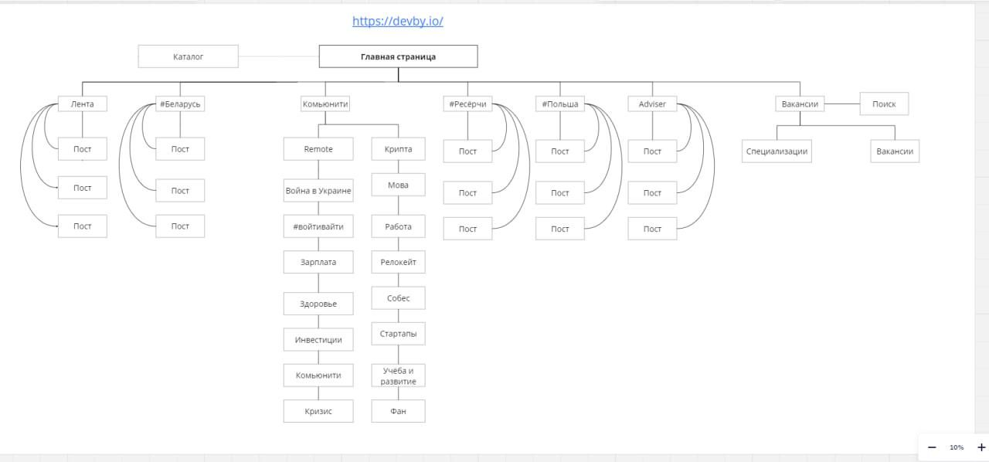
Проверить все ссылки на Главной странице | 1 час
Проверить Вкладку "Каталог" | 1 час
Проверить Вкладку "Лента" | 1 час
Проверить вкладку "Беларусь" | 1 час
Проверить вкладку "Комьюнити" | 1 час
Проверить вкладку "Ресёрчи" | 1 час
Проверить вкладку "Польша" | 1 час
Проверить вкладку "Adviser" | 1 час
Поверить вкладку "Вакансии" | 1 час
Проверить все вышеперечисленные вкладки на белоруском языке | 1 час
Проверить Авторизацию | 1 час
Проверить вышеперечисленное на Экранах IPhone 12 pro(devTools) | 5 часов

